G1
Ind20206_G1 - F+E-Aufwendungen des Hochschulsektors |  |  |  |  |  |  | Zurück zum Index

Intramuros-F+E-Aufwendungen des Hochschulsektors, 2000-2021 1
in Millionen Franken, zu laufenden Preisen

Intramuros-F+E-Aufwendungen | 2021 | 2019R | 2017 | 2015 | 2012 | 2010 | 2008 | 2006 | 2004 | 2002 | 2000
Nominalwerte | 6925 | 6596 | 6217 | 5885 | 5204 | 4430 | 3940 | 3230 | 3000 | 2760 | 2440
1 In 2012, Serienumbruch wegen einer Änderung in der Methode
R revidierte Daten
Quelle: BFS - Forschung und Entwicklung (F+E) in den Hochschulen
© BFS

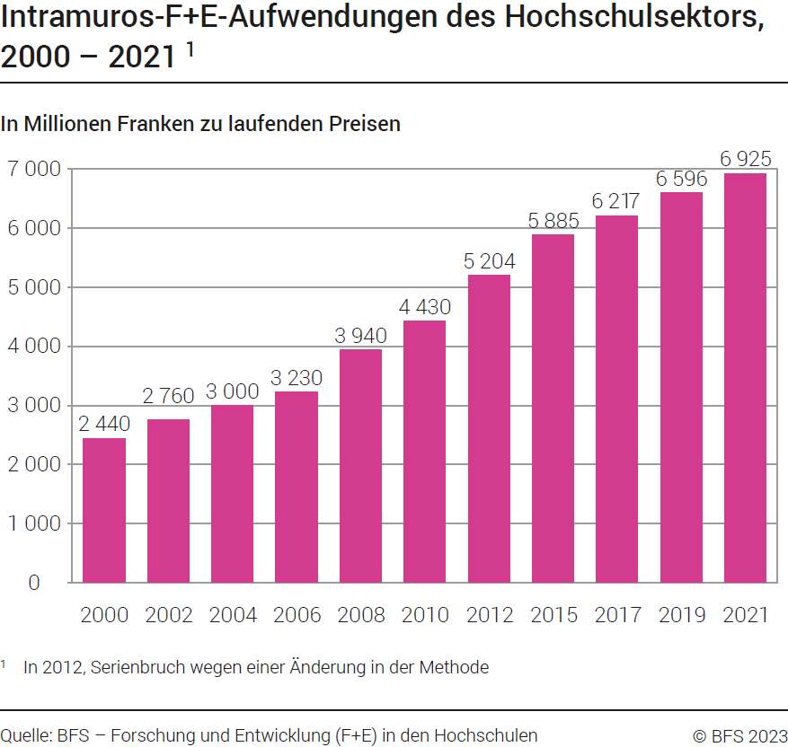

G246
Ind20206_G246 - F+E-Aufwendungen des Hochschulsektors |  |  | Zurück zum Index

Intramuros-F+E-Aufwendungen des Hochschulsektors nach Institutionstyp, 2021

In Millionen Franken und in %
Institutionstyp | Millionen Franken | %
Kantonale Universitäten 1 | 3546 | 51
Eidg. Technische Hochschulen (ETH) 1 | 1752 | 25
Fachhochschulen (FH) | 811 | 12
Pädagogische Hochschulen (PH) | 107 | 2
Forschungsanstalten des ETH-Bereichs (FA-ETH) | 710 | 10
Total | 6925 | 100
1 Kantonale Universitäten und Eidg. Technische Hochschulen bilden die Universitäre Hochschulen (UH)

Quelle: BFS - Forschung und Entwicklung (F+E) in den Hochschulen
© BFS
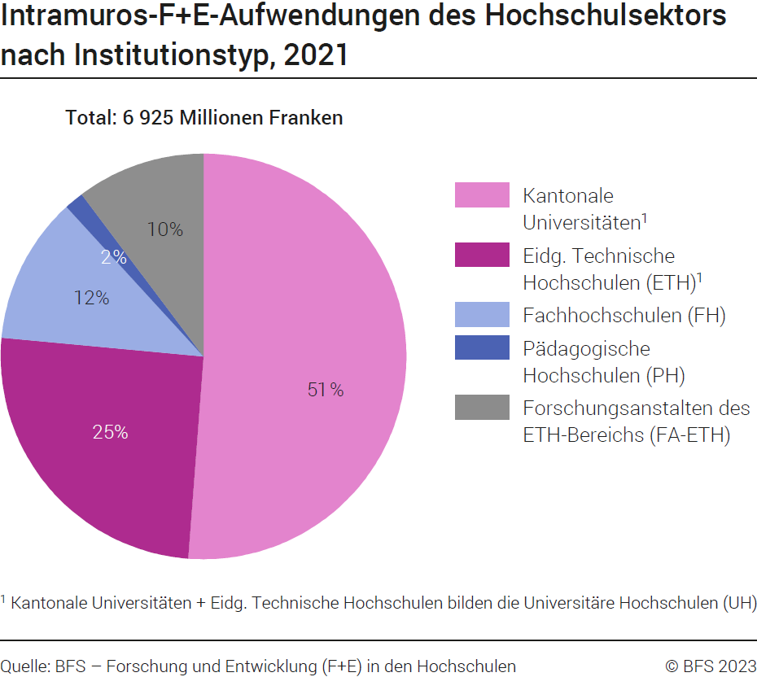

G307
Ind20206_G307 - F+E-Aufwendungen des Hochschulsektors |  |  | Zurück zum Index

Intramuros-F+E-Aufwendungen des Hochschulsektors nach Aufwendungsart, 2021

In Millionen Franken und in %
Aufwendungsart | Millionen Franken | %
F+E-Personalaufwendungen | 4606 | 67
Andere laufende Aufwendungen für F+E | 1508 | 22
F+E-Investitionsausgaben | 812 | 12
Total | 6925 | 100

Quelle: BFS - Forschung und Entwicklung (F+E) in den Hochschulen
© BFS
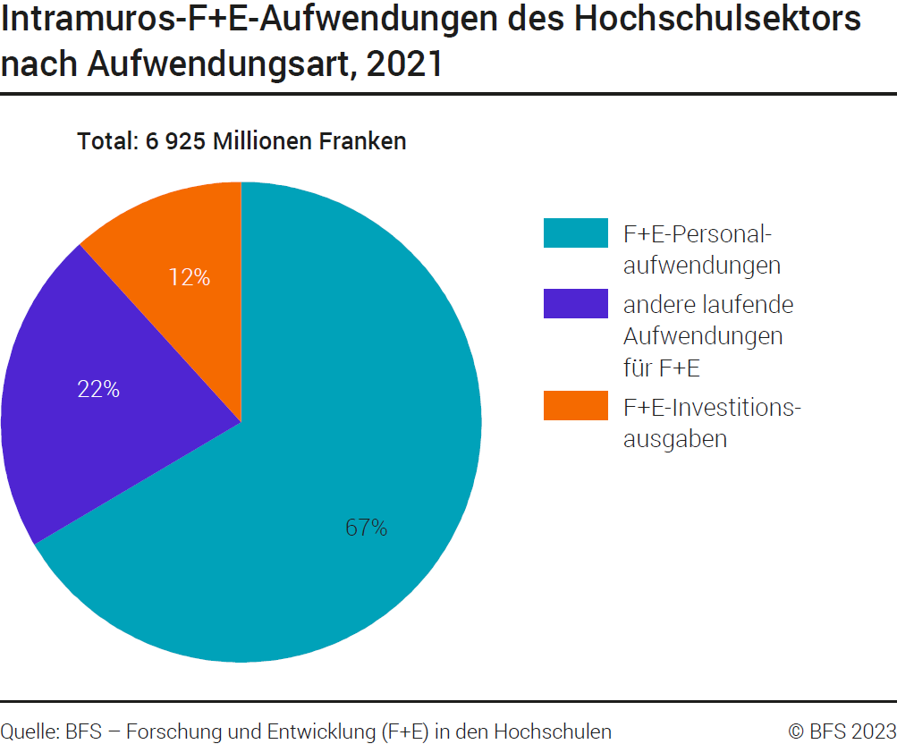

G403
Ind20206_G403 - F+E-Aufwendungen des Hochschulsektors |  | Zurück zum Index

Intramuros-F+E-Aufwendungen des Hochschulsektors nach Wissenschaftsbereich, 2021

In Millionen Franken und in %
Wissenschaftsbereich | Millionen Franken | %
Exakte- und Naturwissenschaften | 1924 | 28
Ingenieur- und Technologiewissenschaften | 1141 | 16
Medizinwissenschaften | 1409 | 20
Agrarwissenschaften | 180 | 3
Sozialwissenschaften | 1087 | 16
Geisteswissenschaften | 391 | 6
Nicht zuteilbar | 795 | 11
Total | 6925 | 100

Quelle: BFS - Forschung und Entwicklung (F+E) in den Hochschulen
© BFS
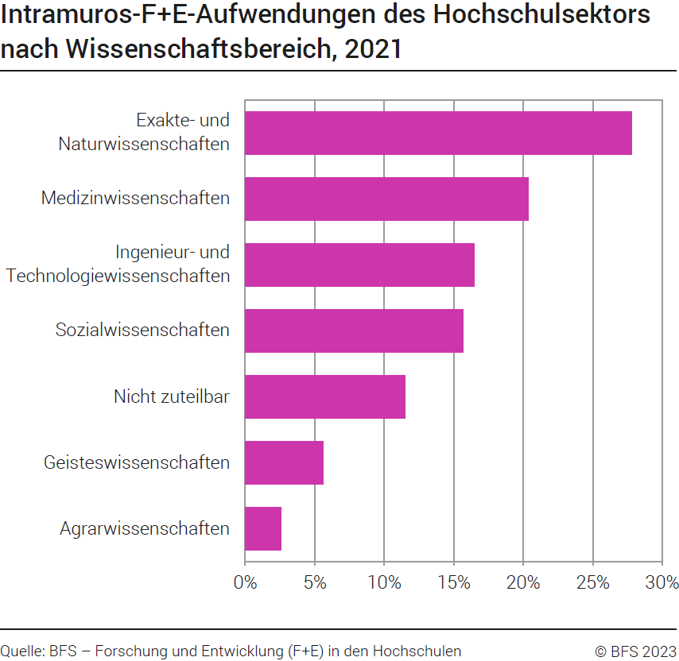

G223
Ind20206_G223 - F+E-Aufwendungen des Hochschulsektors |  |  | Zurück zum Index

Intramuros-F+E-Aufwendungen des Hochschulsektors nach Forschungsart, 2021
In Millionen Franken und in %
Forschungsart | Millionen Franken | %
Grundlagenforschung | 5348 | 77
Angewandte Forschung | 1121 | 16
Experimentelle Entwicklung | 456 | 7
Total | 6925 | 100

Quelle: BFS - Forschung und Entwicklung (F+E) in den Hochschulen
© BFS
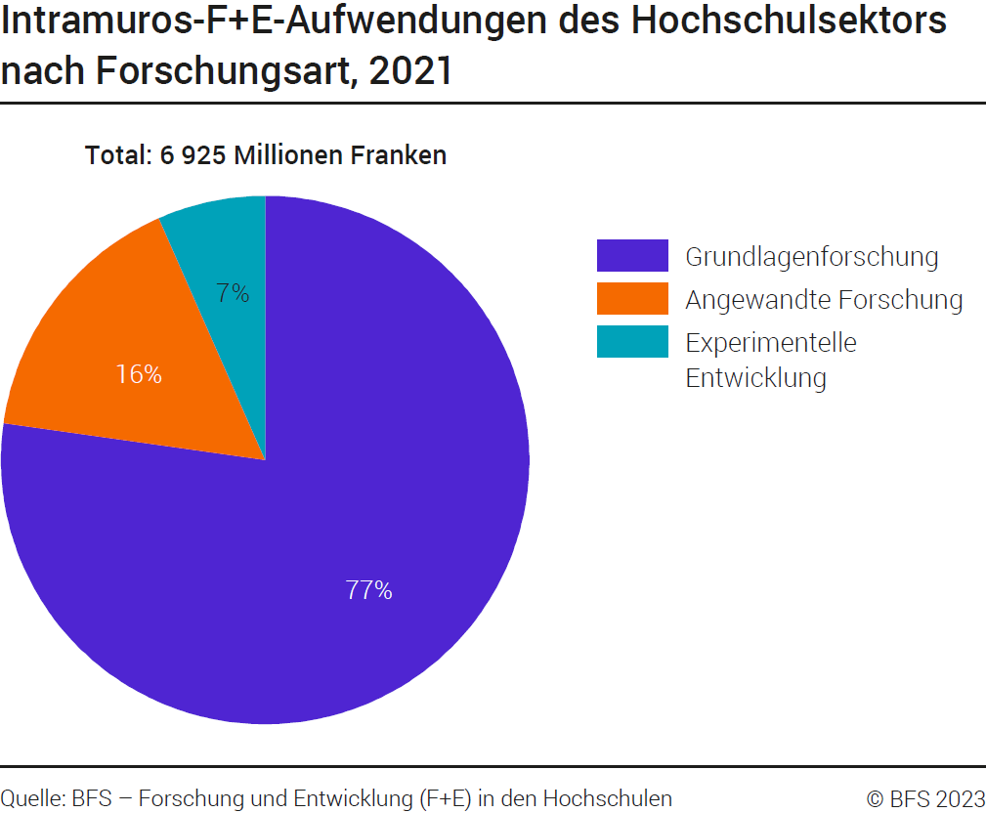

G202
Ind20206_G202 - F+E-Aufwendungen des Hochschulsektors |  |  | Zurück zum Index

Intramuros-F+E-Aufwendungen des Hochschulsektors nach Finanzierungsquelle, 2021
In Millionen Franken und in %
Finanzierungsquelle | Millionen Franken | %
Privatwirtschaftssektor | 749 | 10.8
Bund | 3079 | 44.5
Kantöne | 2503 | 36.1
Interne Mittel der Hochschulen | 310 | 4.5
POoE und andere | 16 | 0.2
Ausland | 268 | 3.9
Total | 6925 | 100.0

Quelle: BFS - Forschung und Entwicklung (F+E) in den Hochschulen
© BFS
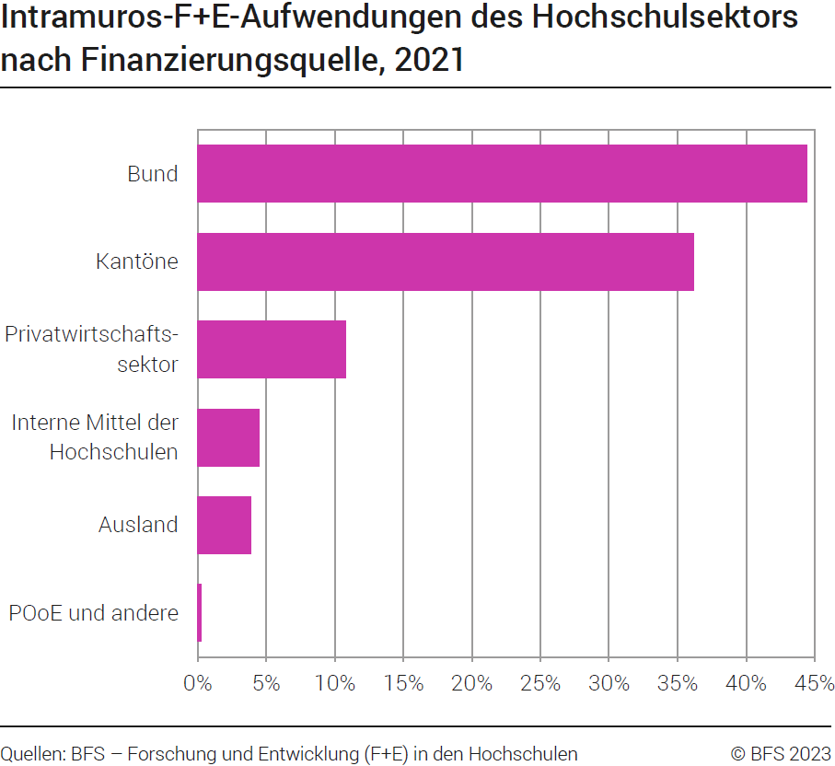

G2
Ind20206_G2 - F+E-Aufwendungen des Hochschulsektors |  | Zurück zum Index

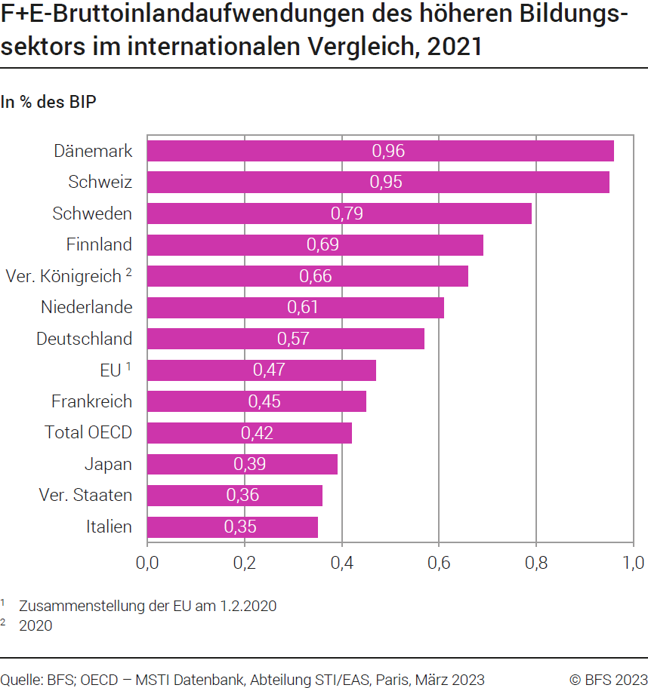
F+E-Bruttoinlandaufwendungen des höheren Bildungssektors (HERD), im internationalen Vergleich, 2021
In % der BIP
Land | %
Dänemark | 0.96
Schweiz | 0.95
Schweden | 0.79
Finnland | 0.69
Ver. Königreich (2020) | 0.66
Niederlande | 0.61
Deutschland | 0.57
EU 1 | 0.47
Frankreich | 0.45
Total OECD | 0.42
Japan | 0.39
Ver. Staaten | 0.36
Italien | 0.35
1 Zusammenstellung der EU am 1.2.2020

Quelle: OECD, MSTI Datenbank, Abteilung STI / EAS, Paris, März 2023
© BFS

